INSTRUMENTLAR
№ | Nomi | Birligi | Soni
1 | Сварочный полуавтомат MIG/MAG 40-200А 220В Aurora Speedway 200 | Dona | 1
2 | Распылитель порошковой краски "Старт-50" | Dona | 1
3 | Полнолицевая маска (байонет) JETA SAFETY 5950 | Dona | 1
4 | Набор инструментов и инструменты для ремонта, 151 шт | Dona | 1
5 | Набор инструментов INGCO HKTHP21681 168 шт | Dona | 2
6 | Штангенциркуль электронный цифровой 150 мм с LCD дисплеем с функцией глубиномера | Dona | 2
7 | Гидравлический пресс для обжима кабельных наконечников Optimus, до 240 мм | Dona | 1 | 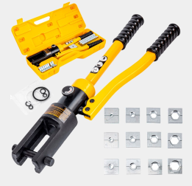
8 | Ударный шуруповерт-дрель, набор из 118 предметов | Dona | 1

